Prototipos
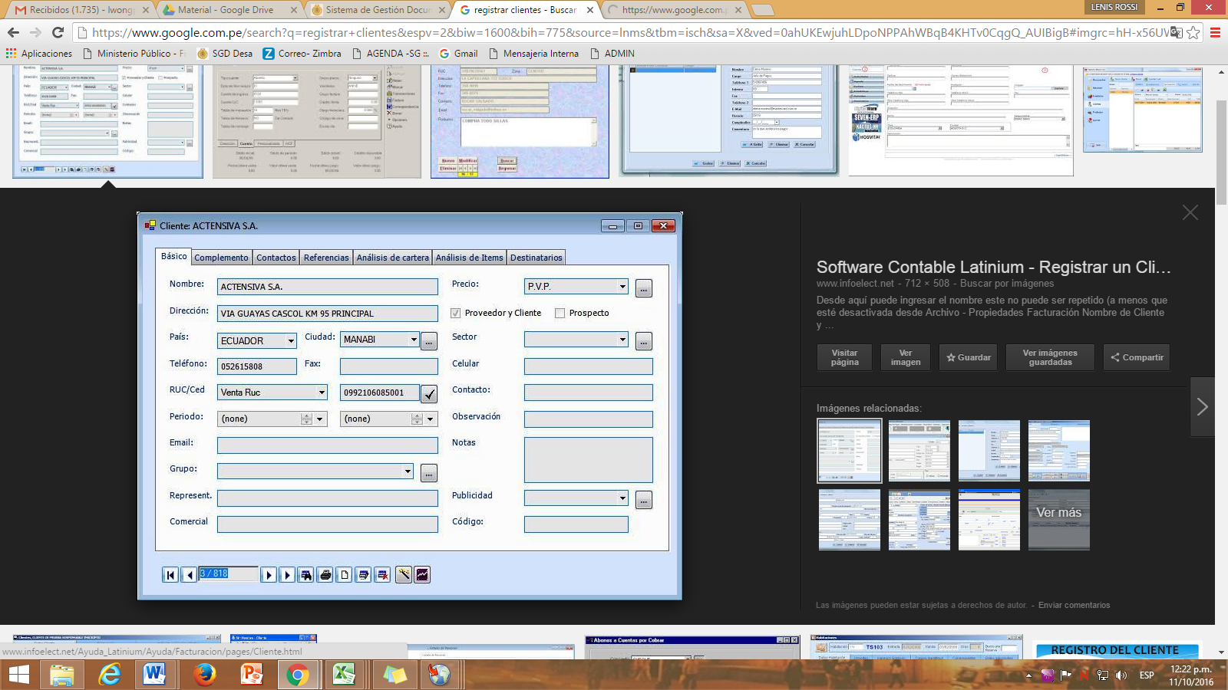
Prototipo 001: Mantenimiento de Clientes

Checklist
(1) Totalmente en desacuerdo
(2) En desacuerdo
(3) Ni de acuerdo ni en desacuerdo
(4) De acuerdo
(5) Totalmente de acuerdo
Cualidad | Pregunta | Calificación
 |  | 1 | 2 | 3 | 4 | 5
Completo | ¿El requisito del usuario incluye la funcionalidad, rendimiento y restricciones de Diseño?
Correcto | ¿Un Requisito determinado se contradice con algún otro Requisito?
No ambiguo | ¿El requisito representa realmente lo que el usuario ha solicitado?
Verificable | ¿Hay algún proceso efectivo con el cual una persona o una máquina puede comprobar que el producto de software cumple con los requisitos?
Traceable | ¿Los requisitos se pueden cambiar de tal modo que cualquier cambio que se realice se pueden hacer fácilmente, de forma completa y coherente, manteniendo la estructura y el estilo propio del requisito?
Traceable | ¿Cada Requisito tiene un identificador claro?
Traceable | ¿El origen de cada Requisito puede ser encontrado?
Traceable | ¿La trazabilidad hacia atrás mantiene las referencias explícitas de los artefactos?
Traceable | ¿Es claro el origen de cada Requisito?
Comprensible | ¿Los usuarios comprenden los Requisitos?
Comprensible | ¿El equipo de trabajo del área de Sistemas comprende los requisitos?
Ambiguo | ¿Cada requisito tiene uno y sólo una interpretación?
Ranqueado por nivel de importancia | ¿Cada requisito ha sido etiquetado con un identificador para indicar tanto la importancia de la estabilidad de ese requisito en particular?

